使用说明
稻壳儿表格模板使用说明
（本页为说明页，用户使用模板时可删除本页内容）

01
基础操作指南
中文｜字体名称
汉仪润圆 65简
中文｜字体名称
汉仪旗黑 55简
02
字体说明

· 如何撤销工作表保护？
1、选中对应工作表。
2、点击：「审阅---撤销工作表」保护。

· 如何增加行数？
1、选中最后一行，鼠标放在选中区域右下角。
2、当鼠标箭头变成黑色十字形时，点击鼠标左键下拉即可。

【说明】
模板中使用的字体仅限于个人学习、研究或欣赏目的使用，如需商用请您自行向版权方购买、获取商用版权。
模板中使用的字体为开源字体，请用户按照该款开源字体的开源协议要求来使用该字体。


· 请在此处输入表格使用说明问题。
1、下拉选择是否完成。
2、更改年月，日期自动更新，自动标记今日日期。

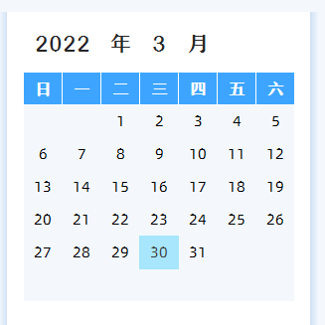
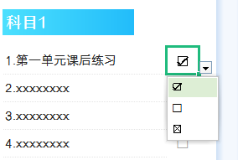

03
素材说明
图标：
模板中使用的图标来源于【稻壳图标】，该图标具有CC0共享协议，您可在遵循CC0共享协议的情况下使用。

· 请在此处输入表格使用说明问题。
1、自动统计科目学习数量。
2、学习进度自动生成。

